总表
 | 系统开发工作量及报价表
 | 项目 | 单位 | 工作量（月） |  |  | 单价（万） |  | 总价（万） |  |  | 备注
 |  |  | 前端 | 后端 | 合计 | 前端 | 后端 | 前端 | 后端 | 合计
 | 外网 | 人・月 | 0.19 | 0 | 0.19 | 1 | 2.5 | 0.19 | 0 | 0.19
 | 注册及用户、权限管理 | 人・月 | 1.69 | 1.16 | 2.85 | 1 | 2.5 | 1.69 | 2.9 | 4.59
 | 行政事务帮扶 | 人・月 | 1.03 | 0.85 | 1.88 | 1 | 2.5 | 1.03 | 2.125 | 3.155
 | 捐赠 | 人・月 | 0.35 | 0.37 | 1 | 1 | 2.5 | 0.35 | 0.925 | 1.275
 | 就业援助帮扶 | 人・月 | 0.83 | 1.03 | 1.86 | 1 | 2.5 | 0.83 | 2.575 | 3.405
 | 小计 |  | 4.09 | 3.41 |  |  |  | 4.09 | 8.525 | 12.615

 | 租用云服务费用表
 |  | 单位 | 数量 | 单价 | 合计 | 备注
 | 租用阿里云服务器 | 台・年 | 1 | 4732.8 | 4732.8 | 单位：元
 | 租用阿里云服务器 | 台・年 | 0 |  |  | 系统上线后增加
 | 租用负载均衡 | 流量计费 | 0 |  |  | 系统上线后增加
 | 租用阿里云数据库 | 台・年 | 1 | 6324 | 6324 | 单位：元
 | 租用阿里云OSS | 流量计费 |  |  |  | 预存
 | 租用阿里云Redis | 流量计费 |  |  |  | 预存
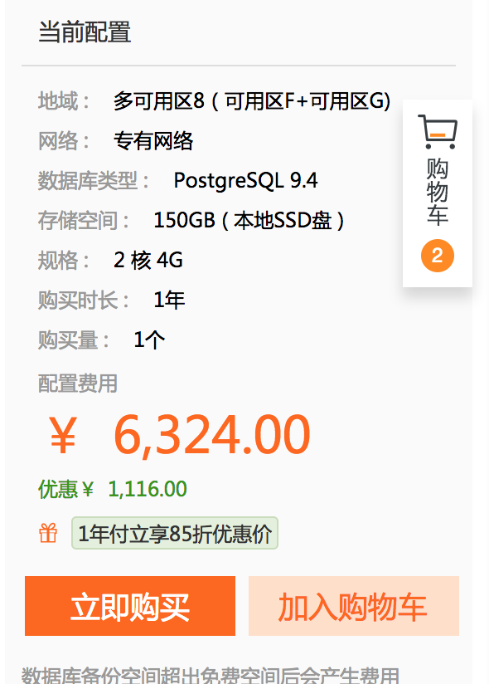
 | 流量费预存 |  |  |  | 1000 | 预存合计，单位：元
 | 域名 | 个 | 4 | 55+29+69+78 | 231 | 单位：元。包括com.cn.net.org
 | 短信 | 条 | 50000 | 0.036 | 1800 | 单位：元
 | 小计 |  |  |  | 14087.8 | 单位：元

其他待办
 | 域名申请
 | 微信公众开发平台注册审核 | 包括开发者认证，微信支付申请，公众号认证

